상품제안서
키르히탁 75 자동 무하직기우산(블랙) | 상품코드: S40712

 |  |  |  |  |  |  | 02-713-8555 | www.synergygift.co.kr
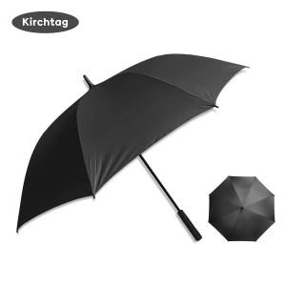

【상세/제작정보】

【인쇄/포장옵션】 | 실크, 풀칼라, 원단실크1도 / OPP(비닐)

【공급단가】 | 수량 | 50~ | 100~ | 500~ | 1,000~ | 2,000~
*VAT별도 | 단가 | 6,890원 | 6,780원 | 6,620원 | 6,360원 | 6,090원

【상품 URL】 | https://www.synergygift.co.kr:443/src/goods_detail.php?gdno=40712

